気づき
気付き 質問
USD/JPUの日足（2020/4/1～）で、PBの検証。 下図チャートを判定下さい。【青：PB、橙：エントリー、赤：決済】 利確のタイミングを前日ローソク足の始まり終わり寝値と考え増したが、間違いありませんか？

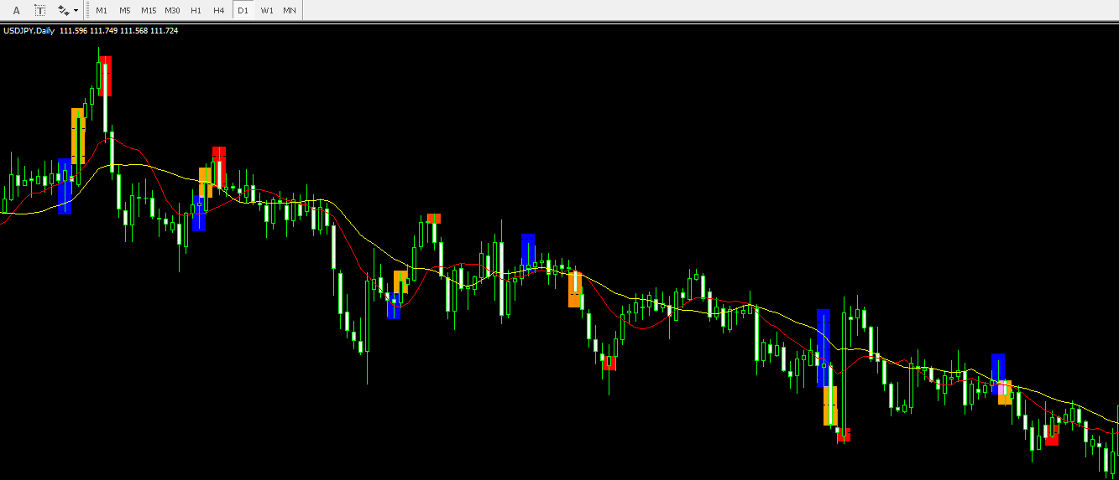

1
2

感想
4

5

3
6

今後

